Resumen de Ponderaciones
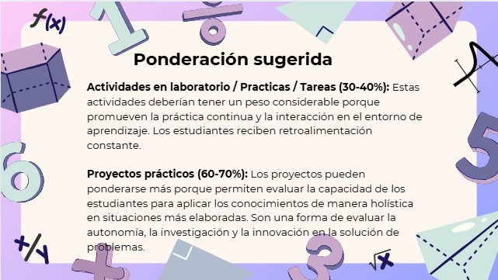
Curso | 785 - Análisis y Diseño de Sistemas 2
Ponderacion
Actividades en Clase | Semana 1 | Semana 2 | Semana 3 | Semana 4 | Semana 5 | Semana 6 | Semana 7 | Semana 8 | Semana 9 | Semana 10 | Semana 11 | Total
 | 0 | 0 | 0 | 0 | 0 | 0 | 0 | 0 | 0 | 0 | 0 | 0
Proyectos |  |  |  |  |  |  |  |  |  |  |  | 90
Practicas |  |  |  |  |  |  |  |  |  |  |  | 10
Tareas |  |  |  |  |  |  |  |  |  |  |  | 0
Examen Final |  |  |  |  |  |  |  |  |  |  |  | 0
Total |  |  |  |  |  |  |  |  |  |  |  | 100

Tiempo de Auto Aprendizaje

Proyectos |  |  |  |  |  |  |  |  |  |  |  | 225
Practicas |  |  |  |  |  |  |  |  |  |  |  | 60
Tareas |  |  |  |  |  |  |  |  |  |  |  | 0
Total |  |  |  |  |  |  |  |  |  |  |  | 285

